【入力例】国内品位別記様式１－1（売買取引業者等）
 | 入力例
 |  |  |  |  |  |  | ・「入力」シートに入力することで左の検査請求書が出来上がります
別記様式１－１ |  |  |  |  |  |  | ・ご提出は、入力シートも含むエクセルデータをメールで送信してください
（国内産品位等検査 (売買取引業者等) ）

検 査 請 求 書

１ 品位等検査を受けようとする農産物
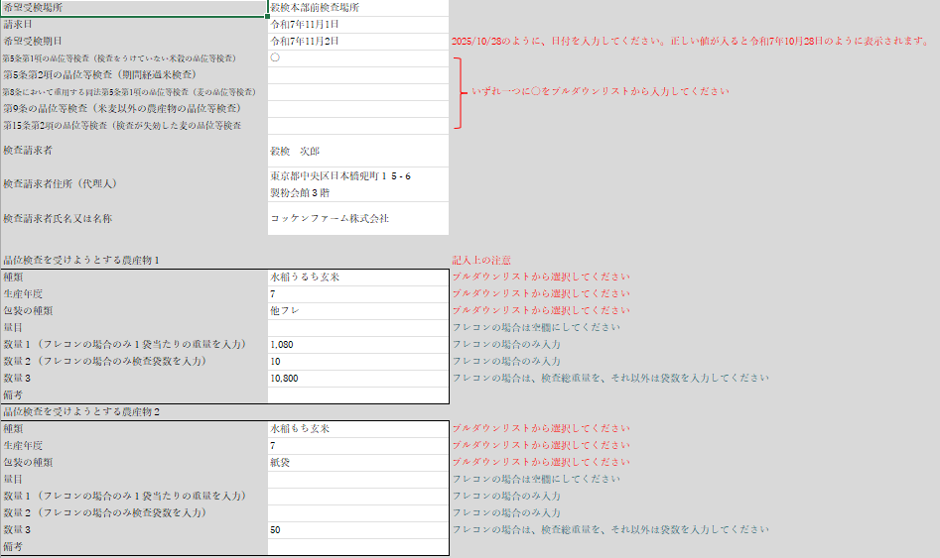
種類 | 生産年度 | 産地国 | 銘柄 | 包装の種類 | 量目 | 数量 | 備考
水稲うるち玄米 | 7 | 日本 |  | 推フレ |  | (1,080×10) 10,800 kg
水稲もち玄米 | 7 | 日本 |  | 紙袋 | 30 kg | 50

２ 希望受検場所 |  |  | 穀検本部前検査場

３ 希望受検期日 |  |  | 2025-11-02

 |  | ・ | 第5条第1項の品位等検査（検査をうけていない米穀の品位等検査）
 |  | ・ | 第5条第2項の品位等検査（期間経過米検査）
上記により、農産物検査法 |  | ・ | 第8条において重用する同法第5条第1項の品位等検査（麦の品位等検査）
 |  | ・ | 第9条の品位等検査（米麦以外の農産物の品位等検査）
 |  | ・ | 第15条第2項の品位等検査（検査が失効した麦の品位等検査

を受けたいので、請求します。

2025-11-01

飼料用米については、他者から購入した米や他の用途米から発生したふるい下米を混入
させておりません。
なお、上記に違反した場合、一般財団法人日本穀物検定協会が農林水産省へ報告するこ
とを承諾します。

 |  |  |  | 検査請求者 | 穀検 次郎

 |  |  |  | 住所（代理人） | 東京都中央区日本橋兜町１５-６ 製粉会館３階

 |  |  |  | 氏名又は名称 | コッケンファーム株式会社

一般財団法人 日本穀物検定協会

会 長 井 出 道 雄 殿

